工單
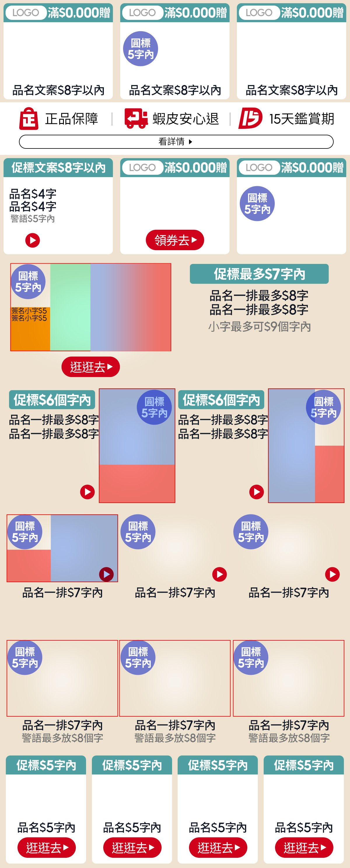
副區 | 副區 一排3 (帶LOGO圖版)（A-1-2） |  | 副區 一排3 (帶LOGO圖版)（A-2-2） |  | 副區 一排3 (帶LOGO圖版)（A-1-2） |  |  |  | 參考圖（排版示意，非最終正式稿）
 | 促標 | 測試測試測試測試 | 促標 | 測試測試測試測試 | 促標 | 1212121542
 | LOGO圖 | apple.png | LOGO圖 | apple.png | LOGO圖 | apple.png
 | 商品 (多圖用逗號分開) | iphone17.png | 商品 (多圖用逗號分開) | iphone17.png,iPhone19 PLUS.png | 商品 (多圖用逗號分開) | iPhone20 PRO.png
 | 品名 | 限8個字 | 品名 | 第一行會用到八字 | 品名 | 限8個字
 |  |  | 圓標 | 超值5折
副區版配 | 副區 一排3（B-5-3） |  | 副區 一排3 (帶LOGO圖版)（A-4-4） |  | 副區 一排3 (帶LOGO圖版)（A-2-4）
 | 促標 | 測試第二排 | 促標 | 超值52折 | 促標 | 超值52折
 | 商品 (多圖用逗號分開) | (檔名/券名) | LOGO圖 | apple.png | LOGO圖 | (檔名/券名)
 | 品名 | 限4+4個字 | 商品 (多圖用逗號分開) | iphone17.png,iPhone19 PLUS.png | 商品 (多圖用逗號分開) | (檔名/券名)
 | 警語 | 限5個字 | CTA | 限3個字 | 圓標 | 超值52折
 | CTA | (icon圖，無文字)

MSBN-A-1-2 | 左右
 | 促標 | 促標最多7字內
 | 品名 | 品名一排最多8字
 | 品名 | 品名一排最多8字
 | 圓標 | 圓標05字內
 | 警語 | 小字最多可9個字內
 | CTA (放03字) | 逛逛去
 | 簽名小字 | 代言人
 | 簽名小字 | 李多惠
 | 商品 (多圖用逗號分開) | iphone17.png
 | 代言人圖 | 代言人照片.png
 | 簽名圖 | 簽名檔.png

MSBN-A-2-2 | 左 |  | 右
 | 促標 | 促標最多6字 | 促標 | 促標最多6字
 | 商品 (多圖用逗號分開) | iphone17.png,iPhone19 PLUS.png | 商品 (多圖用逗號分開) | (圖檔名)
 | 贈品圖 | (檔名) | 贈品圖 | (檔名)
 | 品名 | 品名一排最多 | 品名 | 品名一排最多
 | 品名 | 品名一排最多 | 品名 | 品名一排最多
 | 圓標 | 圓標05字內 | 圓標 | 圓標05字內

MSBN-A-3-1 | 左 |  | 中 |  | 右
 | 商品 (多圖用逗號分開) | (圖檔名) | 圓標 | 圓標05字內 | 圓標 | 圓標05字內
 | 贈品圖 | (檔名) | CTA (放03字) | 逛逛去 | CTA (放03字) | 逛逛去
 | 圓標 | 圓標05字內 | 品名 | 品名一排7字內 | 品名 | 品名一排7字內
 | CTA (放03字) | 逛逛去
 | 品名 | 品名一排7字內

MSBN-B-3-2 | 左 |  | 中 |  | 右
 | 警語 | 警語最多放8個字 | 警語 | 警語最多放8個字 | 警語 | 警語最多放8個字
 | 圓標 | 圓標05字內 | 圓標 | 圓標05字內 | 圓標 | 圓標05字內
 | 品名 | 品名放06個字 | 品名 | 品名放06個字 | 品名 | 品名放06個字

MSBN-B-4-1 | 左1 |  | 左2 |  | 左3 |  | 左4
 | 促標 | 促標5字內 | 促標 | 促標5字內 | 促標 | 促標5字內 | 促標 | 促標5字內
 | 品名 | 品名5字內 | 品名 | 品名5字內 | 品名 | 品名5字內 | 品名 | 品名5字內
 | CTA (放03字) | 逛逛去 | CTA (放03字) | 逛逛去 | CTA (放03字) | 逛逛去 | CTA (放03字) | 逛逛去

